关系图
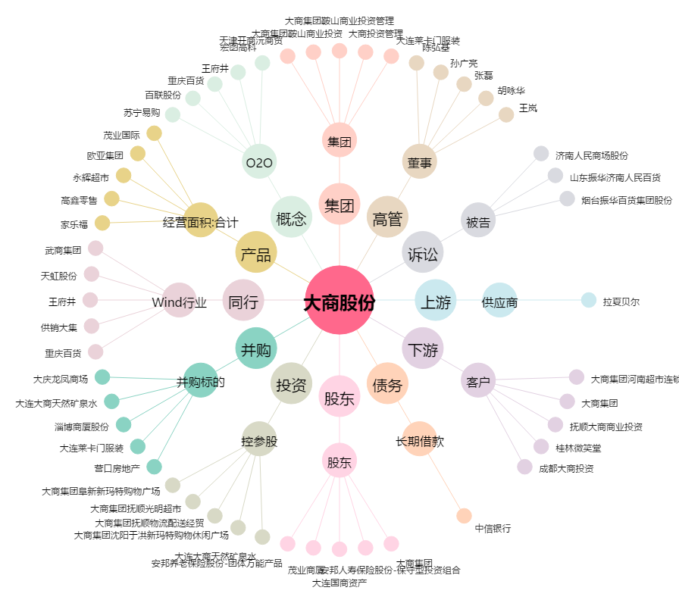
大商股份[600694.SH] - 关系概览图

